注册
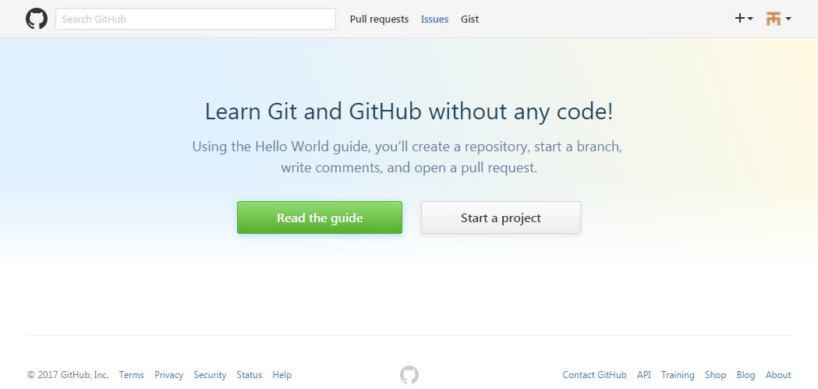
1. 账户注册
 | 注册网站： | https://github.com/


选择仓库类型：
免费，开放的公共空间
收费，私人的空间。收费标准：7 美元/月
可以随时升级或取消
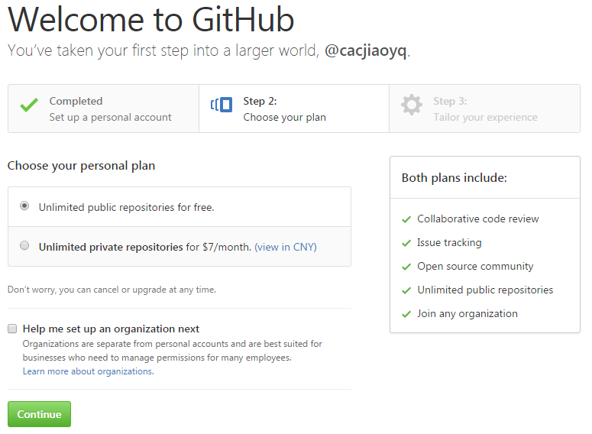

个人资料填写（非必填项）

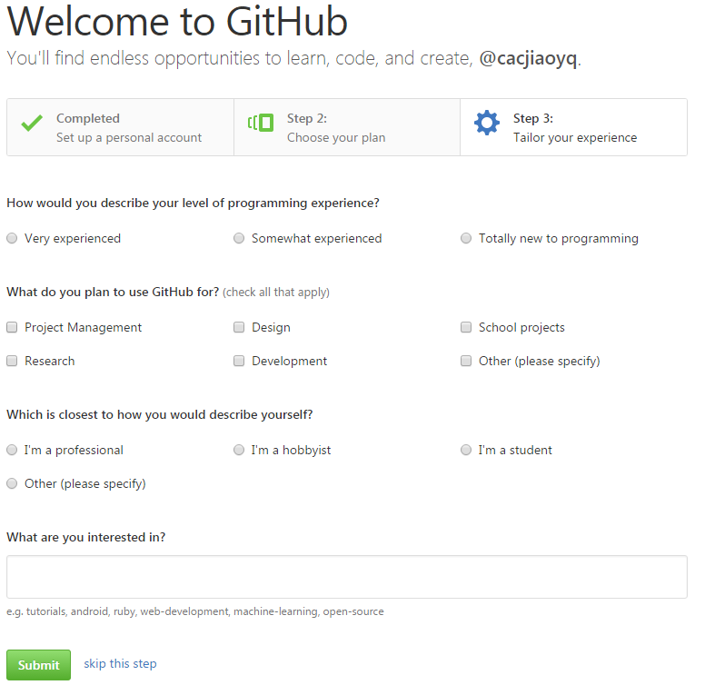

接收验证邮件

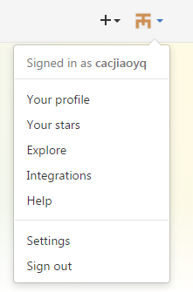
登录界面

创建库
1.创建库：
点击右上角 “+”，选择“New repository”
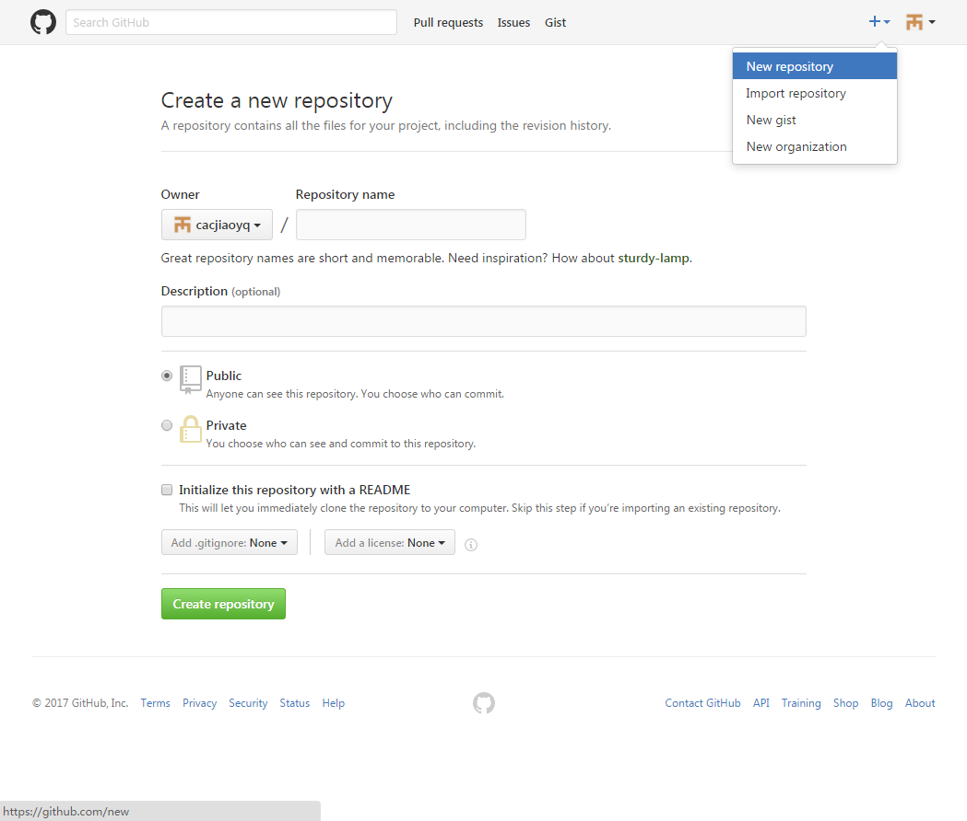

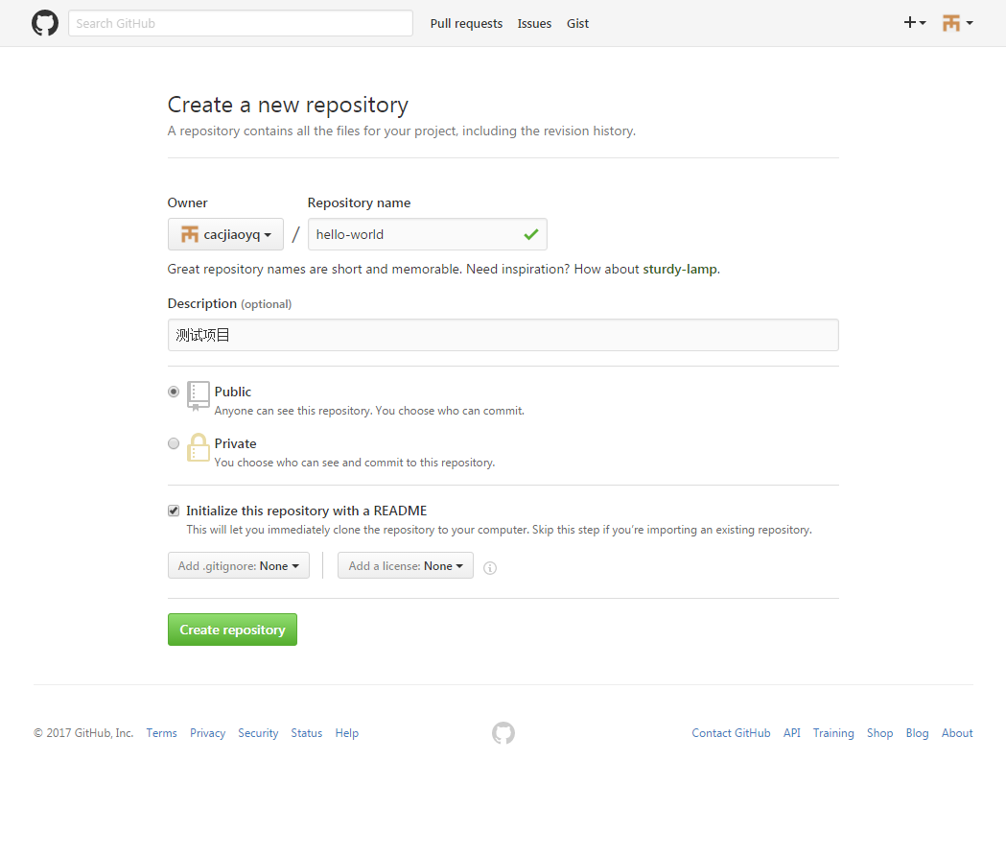

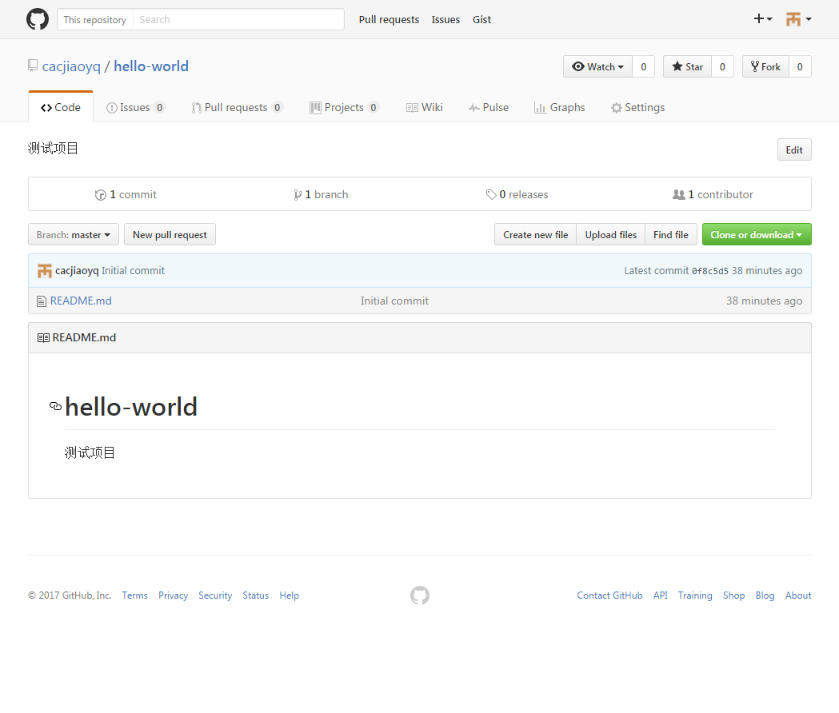

创建项目分支
在对应BUG和功能变更时，我们可以创建分支从MASTER中生成一个分支进行管理，
生成的分支就相当于创建时间点的一个副本或者快照，
如果有对主分支进行了修改，我们可以拉那些修改后的内容更新至分支。
当分支内容修改完成后，重新将分支内容合并到MASTER。

点击“Branch: master”在输入框中输入要新建的分支名称“readme-edits”，点击蓝色按钮“Create branch：XXXXXX”
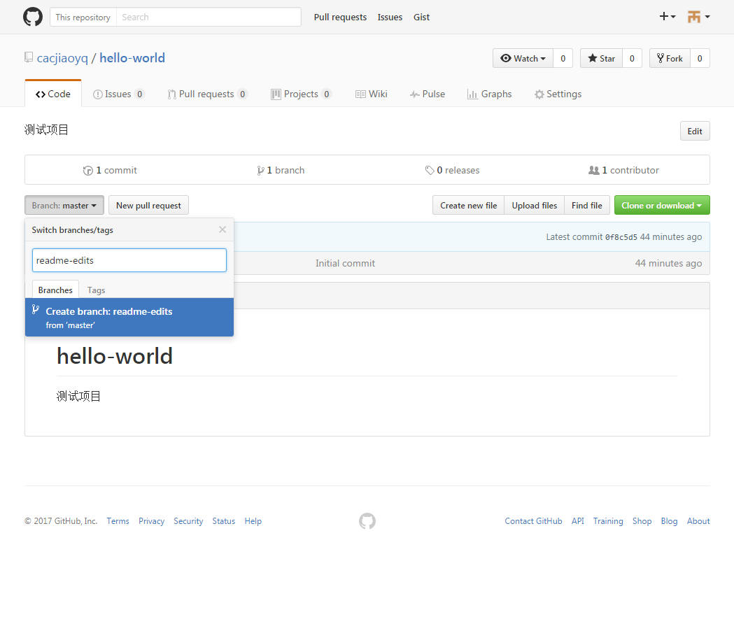

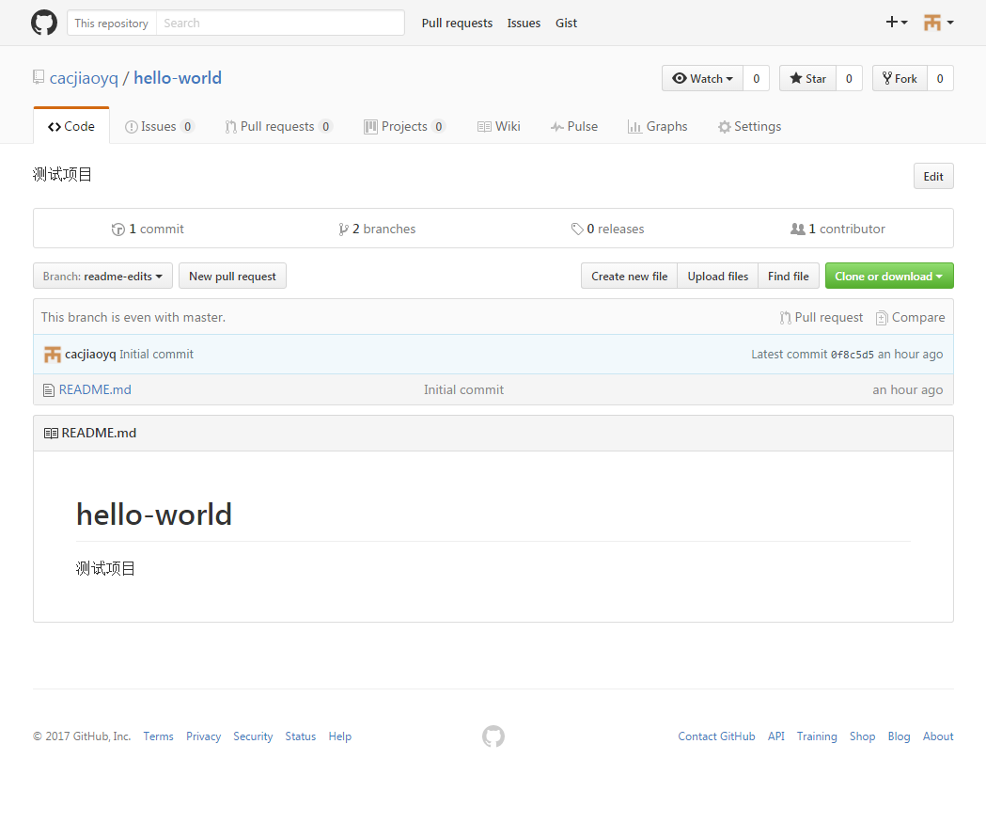

分支内容修改

